Лист1
Размер 3,00 х 1,60 х 1,60 м
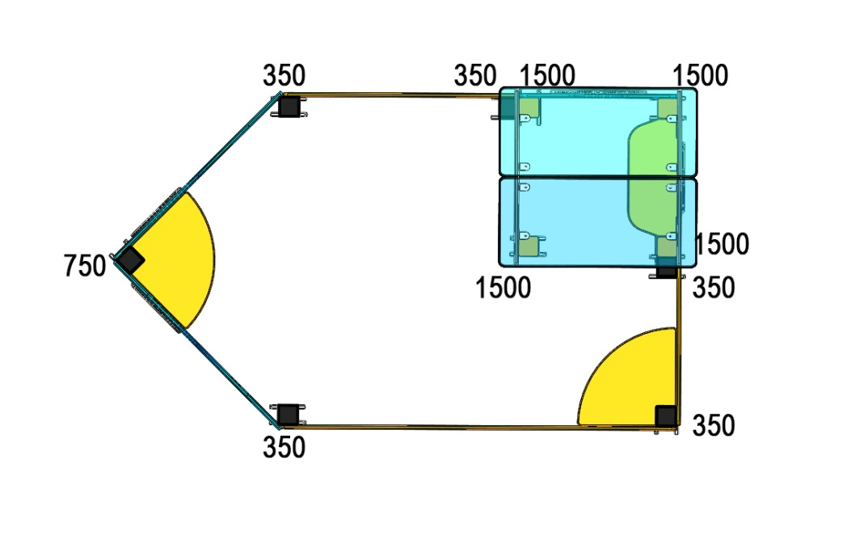 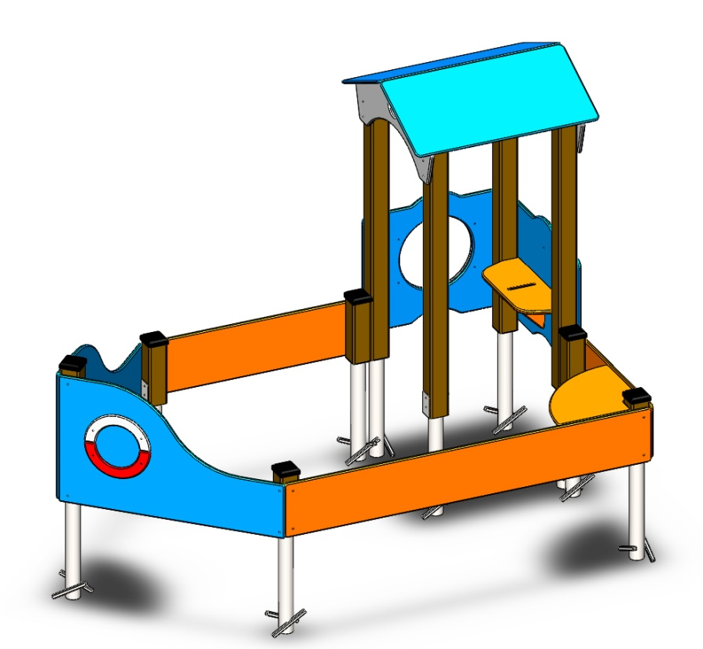 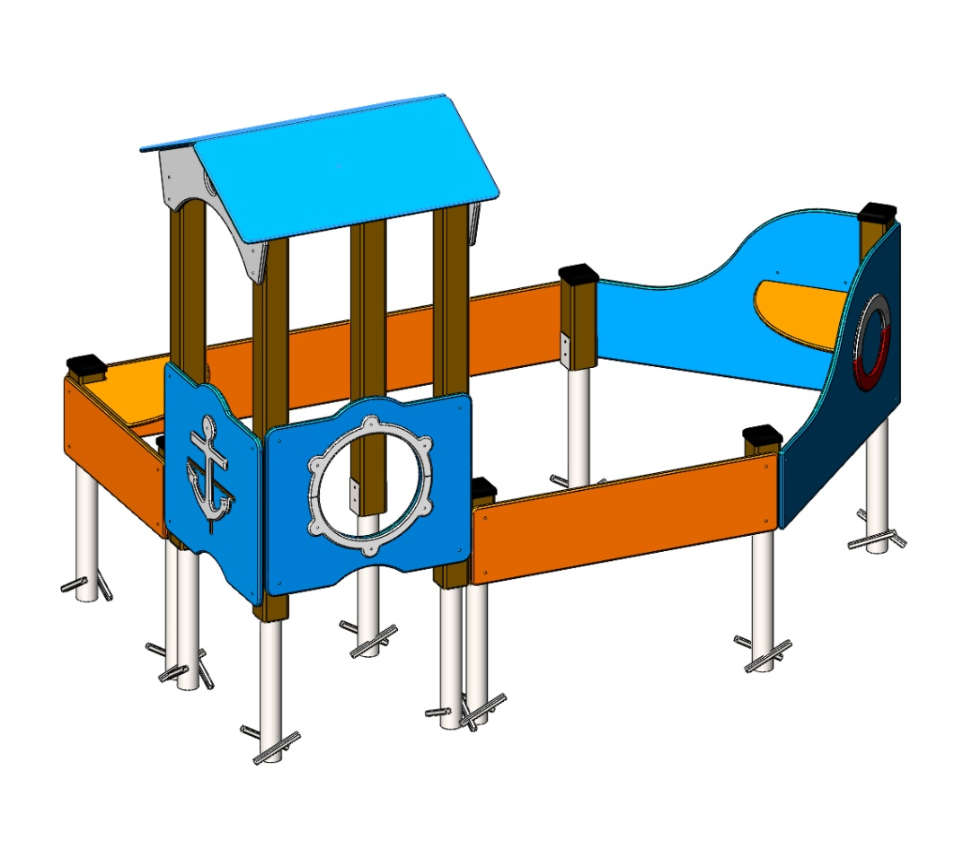
№ п/п | Артикул | Наименование | Кол-во | Изображение | цвет | Длина, м | Ширина, м | Высота, м | Объем, м3 | Заглушка м8-10 (крепеж к столбу) (на 1 комплектующую) | всего м8-10 | Заглушка м6 (крепеж фанеры между собой) | всего м6 | Объем всего
СТОЛБЫ
1 | 0080ДБ | Столб (брус 100х100) 350 мм | 5 |  | 8014 | 0.35 | 0.1 | 0.1 | 0.003 |  |  |  |  | 0.0175
2 | 0041ДБ | Столб (брус 100х100) 750 мм | 1 |  | 8014 | 1 | 0.09 | 0.09 | 0.008 |  |  |  |  | 0.0081
3 | 0008ДБ | Столб (брус 100х100) 1500 мм | 4 |  | 8014 | 1.5 | 0.09 | 0.09 | 0.012 |  |  |  |  | 0.0486
4 | 0013МП | Закладная для столба 100х100 | 10 |  | 7047 | 0.075 | 0.075 | 0.26 | 0.0015 | 4 | 40 |  | 0 | 0.014625
ПАНЕЛИ |  |  |  |  |  |  |  |  |  |  | 0 |  | 0 | 0
5 | 001182 | Корма песочницы ПСР-1.18 1167 x 700 x 15 | 2 |  | 5017 | 1.19 | 0.7 | 0.021 | 0.0175 | 4 | 8 |  | 0 | 0.034986
6 | 001183 | Борт 850 песочницы -1.18 850 x 300 x 15 | 1 |  | 2008 | 0.847 | 0.3 | 0.021 | 0.0053 | 4 | 4 |  | 0 | 0.0053361
7 | 000912 | Борт песочницы корабль нижний 6.08 1200 x 300 x 15 | 1 |  | 2008 | 1.19 | 0.3 | 0.021 | 0.0075 | 4 | 4 |  | 0 | 0.007497
8 | 001184 | Борт 2000 песочницы -1.18 2000 x 300 x 15 | 1 |  | 2008 | 2 | 0.3 | 0.021 | 0.0126 | 4 | 4 |  | 0 | 0.0126
9 | 000107 | Панель Люк 800 800 x 700 x 15 | 1 |  | 5017 | 0.8 | 0.7 | 0.021 | 0.012 | 4 | 4 |  | 0 | 0.01176
10 | 000108 | Накладка Панели Люк 800 480 x 275 x 15 | 2 |  | 7047 | 0.55 | 0.1 | 0.015 | 0.001 |  |  | 3 | 6 | 0.00165
11 | 000226 | Панель с 2 пазами для сидушки 6.10 800 x 700 x 15 | 1 |  | 5017 | 0.8 | 0.7 | 0.021 | 0.0118 | 4 | 4 |  | 0 | 0.01176
12 | 000227 | Сидушка для панели с 2 пазами 6.10 600 x 271 x 15 | 1 |  | 5017 | 0.62 | 0.268 | 0.021 | 0.003 |  |  | 2 | 2 | 0.00348936
13 | 000228 | Подпорка сидушки с 2 пазами 6.10 255 x 255 x 15 | 1 |  | 5017 | 0.29 | 0.29 | 0.021 | 0.0018 |  |  |  |  | 0.0017661
14 | 000229 | Якорь 6.10 357 x 407 x 15 | 1 |  | 7047 | 0.407 | 0.357 | 0.015 | 0.0022 |  | 0 | 3 | 3 | 0.002179485
15 | 000224 | Накл. на нижн.парус спас.круг 6.10 349 x 175 x 15 | 2 |  | 7047 | 0.349 | 0.175 | 0.015 | 0.0009 |  | 0 | 2 | 4 | 0.00183225
16 | 000224 | Накл. на нижн.парус спас.круг 6.10 349 x 175 x 15 | 2 |  | 3020 | 0.349 | 0.175 | 0.015 | 0.0009 |  | 0 | 2 | 4 | 0.00183225
17 | 000915 | Столик песочницы 6.08 500 x 500 x 15 | 2 |  | 2008 | 0.35 | 0.35 | 0.015 | 0.0018 |  | 0 | 2 | 4 | 0.003675
18 | 000378 | Фронтон крыши Паровоза 6.01 893 x 400 x 15 | 2 |  | 7047 | 0.893 | 0.4 | 0.015 | 0.005 | 4 |  | 4 | 8 | 0.010716
19 | 000373 | Скат крыши Паровоза 6.01 1000 x 500 x 15 | 2 |  | 5012 | 1 | 0.5 | 0.015 | 0.008 |  |  | 4 | 8 | 0.015
20 | 0003МП | Уголок крепления фанеры | 22 |  | 7047 |  |  |  |  |  | 0 | 2 | 44 | 0
ЗАГЛУШКИ |  |  |  |  |  |  |  |  |  |  | 0 |  | 0 | 0
21 | КЧМ6КС | Заглушка К4М6КС | 83 |  | черный |  |  |  |  |  | 0 |  | 0 | 0
22 | КЧМ8КС | Заглушка К4М8КС | 68 |  | черный |  |  |  | 0.0010 |  | 0 |  | 0 | 0.068
23 | 100-100.11КК | Заглушка 100-100.11КК | 6 |  | черный |  |  |  |  |  | 0 |  | 0 | 0
 |  |  |  |  |  |  |  |  |  |  | 68 |  | 83 | 0.282904545

